热输入量
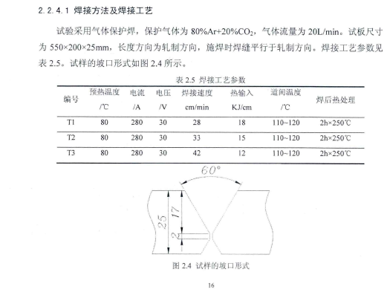
焊脚尺寸 | 焊道 | 电流(A) | 电压(V) | 速度（mm/min） | t8/5(s) | 热输入（kJ/mm) | 焊脚尺寸 | 焊道 | 电流(A) | 电压(V) | 速度（mm/min） | t8/5(s) | 热输入（kJ/mm)
5mm | 1 | 240 | 27 | 350 | 2 | 1.11 | 5mm | 1 | 200 | 26 | 400 | 2 | 0.78
 |  |  |  |  |  |  |  |  | 220 | 30 | 350 | 2 | 1.13
 |  |  |  |  |  |  |  |  | 240 | 32 | 300 | 2 | 1.54
10mm | 1 | 240 | 27 | 350 | 2 | 1.11
 | 2 | 250 | 27 | 350 | 2 | 1.16
 | 3 | 250 | 27 | 350 | 2 | 1.16

施刚

lu P Dong P
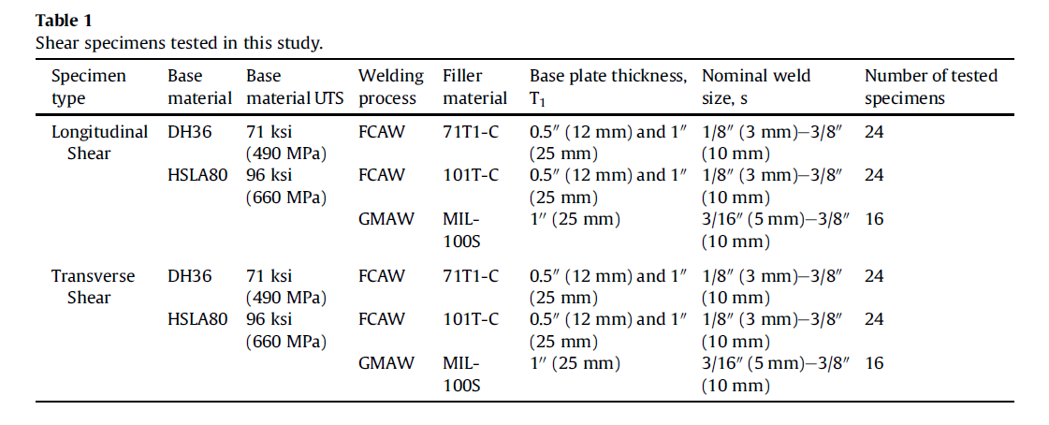

高强度工程机械用钢Q960E焊接试验研究-陈伟

890MPa TMCP

侧面角焊缝应变花
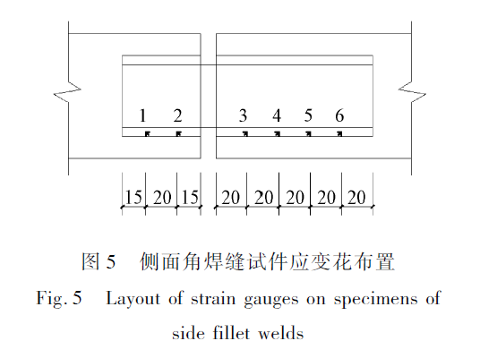
6Hf=30mm
10Hf=50mm
15Hf=90mm

